Definición
Validación de datos

Validación de datos

 |  |  |  | Tipos de validación
 |  |  |  | Número entero
 |  |  |  | Decimal
 |  | DNI | 49033313! | Lista
 |  |  |  | Fecha
 |  |  |  | Hora
 |  |  |  | Longitud de texto

 | =Y(LARGO(D11)=9; ESNUMERO(VALOR(IZQUIERDA(D11;8))); ESERROR(VALOR(DERECHA(D11;1))))

 | =Y(LARGO(A1)=9, ESNUMERO(VALOR(IZQUIERDA(A1,8))), DERECHA(A1,1)=EXTRAE("TRWAGMYFPDXBNJZSQVHLCKE",1+RESIDUO(VALOR(IZQUIERDA(A1,8)),23),1))
En este caso se ha usado una validación de datos personalizada, algo compleja y anidada, para asegurar que el valor introducido en la celda cumple un formato específico. La fórmula:
=Y(LARGO(D11)=9; ESNUMERO(VALOR(IZQUIERDA(D11;8))); ESERROR(VALOR(DERECHA(D11;1))))
-Y: todas las condiciones tienen que cumplirse simultáneamente.
-LARGO(D11)=9: el valor debe tener exactamente 9 caracteres.
-ESNUMERO(VALOR(IZQUIERDA(D11;8))): toma los primeros 8 caracteres desde la izquierda, convierte ese texto a número con VALOR y verifica que sea un número válido con ESNUMERO.
-ESERROR(VALOR(DERECHA(D11;1))): toma el último carácter, intenta convertirlo a número; si da error significa que no es un número, lo que hace que la condición sea verdadera.
Una limitación es que este último chequeo solo garantiza que el último carácter no sea numérico, pero no valida que sea una letra válida para un DNI/NIF. Por ejemplo, caracteres como “¡” pasarían esta prueba, aunque no son correctos en un DNI. Por eso, esta validación es útil pero puede necesitar ajustes para casos más estrictos.

Validación de datos básica
Validación de datos básica

Ejemplos de validación de datos

 | Valores entre 150 y 500 | Valores entre 150 y 500 | Escoger valores de la lista | Fechas entre el 01/01/19 y el 26/03/19 | Horas desde las 08:32 hasta las 19:43 | 5 caracteres longitud | Calific. | Lista
 |  |  |  |  |  |  | Insuficiente | ene
 | Número entero | Decimal | Lista | Fecha | Hora | Longitud de texto | Suficiente | feb
 | 4006 | 150 |  |  |  |  | Bien | mar
 |  | 150.25 |  |  |  | 1 | Notable | abr
 | 150 | 499.999999 |  | 2019-02-01 |  | 12345 | Sobresaliente | may
 | 500 |  |  |  | 11:15:00 | UNO |  | jun
 | 470 |  |  |  |  | UNO N |  | jul
 | 450 |  |  |  |  |  |  | ago
 |  |  |  |  |  |  |  | sep
 |  |  |  |  |  |  |  | oct
 |  |  |  |  |  |  |  | nov
 |  |  |  |  |  |  |  | dic
✅ Validación de datos en Excel No necesitamos escribir fórmulas para aplicar restricciones básicas.
Solo tenemos que ir a la pestaña “Datos” → “Validación de datos”.
Desde esa ventana podemos:
Establecer límites numéricos (por ejemplo: permitir solo valores entre 1 y 100).
Permitir únicamente ciertos valores mediante una lista desplegable.
Restringir el formato de los datos (como fechas, texto, longitud, etc.).
Y también personalizar el mensaje de error que aparecerá si alguien introduce un valor no válido. Esto nos permite dar instrucciones claras o avisos personalizados.
🔁 Opciones de entrada Podemos:
Escribir los valores directamente (por ejemplo: mínimo = 0, máximo = 10).
O hacer referencia a celdas (por ejemplo: mínimo = A1, máximo = B1), lo que nos da más flexibilidad si los valores pueden cambiar.
🖼️ Para que lo veamos más claro, hemos incluido un pantallazo explicativo en la hoja “VER”, donde se muestra visualmente cómo acceder y configurar estas validaciones.

 |  |  | Comienzo | 2020-04-12 | 8:00:00
 |  |  | Fin | 2020-12-31 | 19:30:00

Validación de datos avanzada
Validación de datos avanzada

Aqui se habla de la celda "A1", es un error, se trata de la celda "A4", la he puesto en color ris, prueba a cambiar su valor y mira como cambia "Resultados"
hola7

 | Fórmula | Resultado | Descripción
Textos | =ESTEXTO(A1) | TRUE | Escribir solo texto.
 | =IGUAL(A1;MAYUSC(A1)) | FALSE | Escribir texto en mayúsculas.
 | =IGUAL(A1;MINUSC(A1)) | TRUE | Escribir texto en minúsculas.
 | =IGUAL(A1;NOMPROPIO(A1)) | FALSE | Escribir la primera letra de cada palabra en mayúsculas y el resto en minúsculas.
 | =ESNUMERO(SUMAPRODUCTO(HALLAR(EXTRAE(A1;FILA(INDIRECTO("1:"&LARGO(A1)));1);"abcdefghijklmnopqrstuvwxyzABCDEFGHIJKLMNOPQRSTUVWXYZ"))) | FALSE | Escribir solo letras de la A a la Z (en mayúsculas y minúsculas)
 | =IGUAL(IZQUIERDA(A1;3);"AA-") | FALSE | Escribir valores que comiencen con AA- (mayúsculas)
 | =CONTAR.SI(A1;"*aa*") | 0 | Escribir valores que incluyan AA
 | =IGUAL("L";EXTRAE(A1;5;1)) | FALSE | Escribir texto cuyo quinto carácter sea una L mayúscula.
 | =Y(IZQUIERDA(A1;3)="EXC";LARGO(A1)>=6) | FALSE | Escribir texto que comience por EXC y tenga 6 o más caracteres.
 | =A1=SUSTITUIR(A1;" ";"") | TRUE | Escribir texto sin espacios
 | =LARGO(A1)=LARGO(SUSTITUIR(A1;" ";"")) | TRUE | Escribir texto sin espacios
 | =O(ESNUMERO(COINCIDIR("*@*.???";A1;0));ESNUMERO(COINCIDIR("*@*.??";A1;0))) | FALSE | Validación para correos electrónicos.
 | =SUMA(LARGO(A1)-LARGO(SUSTITUIR(A1;"@";"")))=1 | FALSE | Evitar 2 o más @
 | =ESFORMULA(A1) | FALSE | Escribir solo fórmulas
Números | =ESNUMERO(A1) | FALSE | Escribir solo números
 | =(RESIDUO(A68;2)=0) | TRUE | Escribir solo números pares.
 | =Y(LARGO(A1)<=3;ESNUMERO(A1)) | FALSE | Escribir números con tres o menos dígitos
 | =Y(LARGO(A1)=6;IGUAL(A1;MAYUSC(A1));ESERROR(VALOR(EXTRAE(A1;1;1)));ESERROR(VALOR(EXTRAE(A1;3;1)));ESERROR(VALOR(EXTRAE(A1;4;3)))=FALSO)=VERDADERO | FALSE | Escribir tres letras en mayúsculas y tres números
 | =O(Y(A1>=1;A1<=500);Y(A1>700;A1<=799)) | FALSE | Escribir valores de 1 a 500 y de 700 a 799.
 | =Y(ESNUMERO(A1);LARGO(A1)=9) | FALSE | Validar número de teléfono (9 dígitos).
Fechas | =AÑO(A1)=AÑO(HOY()) | #VALUE! | Limitar la fecha al año actual.
 | =MES(A1)=MES(HOY()) | #VALUE! | Limitar la fecha al mes actual.
 | =Y(DIASEM(A1;11)<>6;DIASEM(A1;11)<>7) | #VALUE! | Fecha que no sea fin de semana.
 | =Y(A1>HOY();A1<=(HOY()+30)) | FALSE | Fechas de los próximos 30 días.
Valores únicos | =B1<>A1 | #REF! | Evitar valores repetidos entre celdas.
 | =CONTAR.SI($A$2:$A$10;A2)=1 | FALSE | Evitar valores repetidos en la misma columna.
 | =CONTAR.SI($A$2:$F$2;A2)=1 | FALSE | Evitar valores repetidos en la misma fila.
 | =CONTAR.SI($A$2:$A$9;B2)<>1 | TRUE | Evitar valores repetidos entre diferentes columnas.

VER
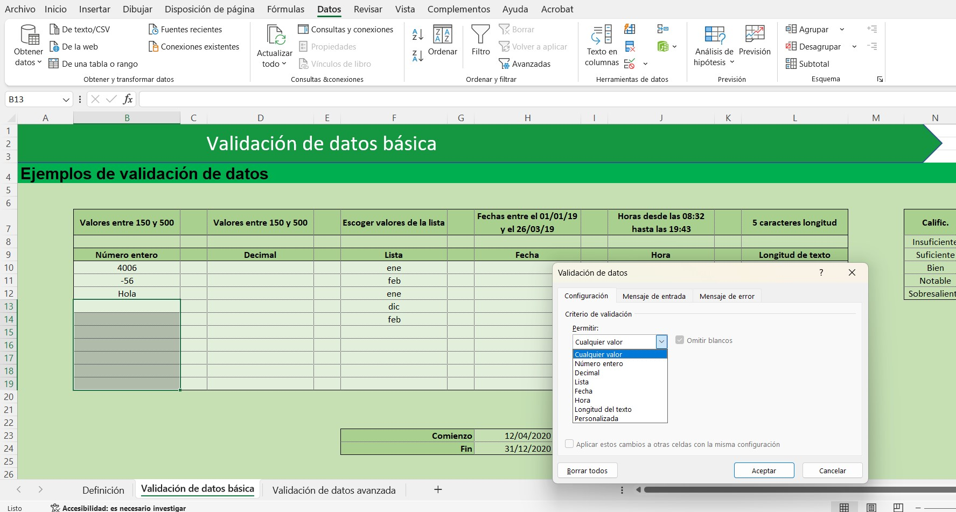

Esto es "Validación de datos"

Con esta ventana, que aparece al hacer clic en "Validación de datos", podrás trastear (como ya hemos dicho) y probar distintas configuraciones.

